kurzus típusa
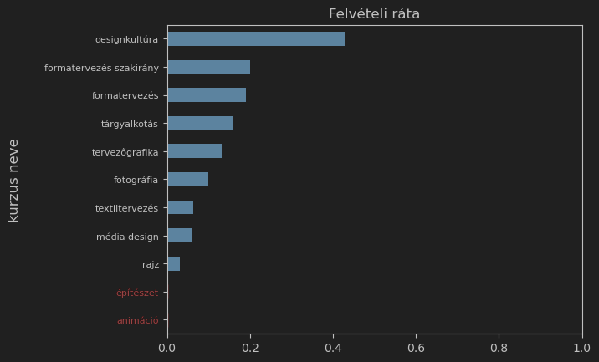
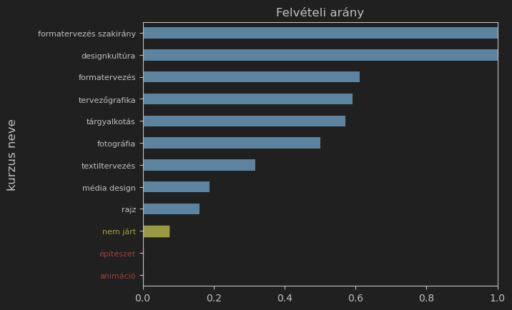
kurzus neve | felvételi kategória | létszám | felvételiző létszám | teljes létszám | felvételi arány
nem járt | felvett | 151 | 2034 | 2034 | 7%
 | nem felvett | 1883
animáció | nem felvett | 16 | 16 | 21 | 0%
designkultúra | felvett | 3 | 3 | 4 | 100%
formatervezés | felvett | 11 | 18 | 20 | 61%
 | nem felvett | 7
formatervezés szakirány | felvett | 1 | 1 | 4 | 100%
fotográfia | felvett | 3 | 6 | 12 | 50%
 | nem felvett | 3
média design | felvett | 3 | 16 | 17 | 19%
 | nem felvett | 13
rajz | felvett | 7 | 44 | 94 | 16%
 | nem felvett | 37
tervezőgrafika | felvett | 13 | 22 | 38 | 59%
 | nem felvett | 9
textiltervezés | felvett | 7 | 22 | 44 | 32%
 | nem felvett | 15
tárgyalkotás | felvett | 4 | 7 | 9 | 57%
 | nem felvett | 3
építészet | nem felvett | 10 | 10 | 13 | 0%
Összesen a premomésokra | felvett | 52 | 165 | 276 | 32%
 | nem felvett | 113
 | összesen | 165 | 2199 | 2310

kurzus azonosító
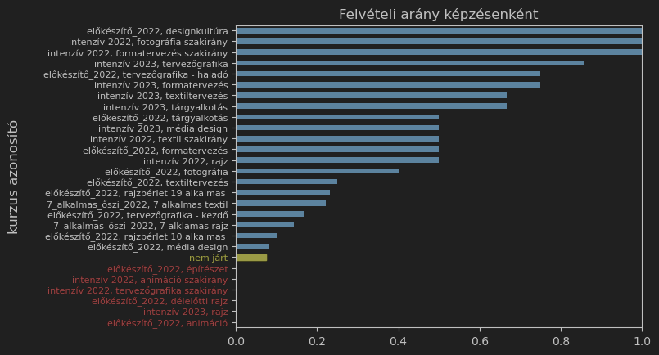
kurzus azonosító | felvételi kategória | nem premomés | premomés | teljes létszám | felvételiző létszám | felvételi arány
nem járt | felvett | 151 | 0 | 2034 | 2034 | 7%
 | nem felvett | 1883 | 0 | 2034 | 2034
7_alkalmas_őszi_2022, 7 alkalmas textil | felvett | 0 | 2 | 21 | 9 | 22%
 | nem felvett | 0 | 7 | 21 | 9
7_alkalmas_őszi_2022, 7 alklamas rajz | felvett | 0 | 2 | 34 | 14 | 14%
 | nem felvett | 0 | 12 | 34 | 14
előkészítő_2022, animáció | nem felvett | 0 | 14 | 18 | 14 | 0%
előkészítő_2022, designkultúra | felvett | 0 | 3 | 4 | 3 | 100%
előkészítő_2022, délelőtti rajz | nem felvett | 0 | 4 | 15 | 4
előkészítő_2022, formatervezés | felvett | 0 | 5 | 12 | 10 | 50%
 | nem felvett | 0 | 5 | 12 | 10
előkészítő_2022, fotográfia | felvett | 0 | 2 | 7 | 5 | 40%
 | nem felvett | 0 | 3 | 7 | 5
előkészítő_2022, média design | felvett | 0 | 1 | 13 | 12 | 8%
 | nem felvett | 0 | 11 | 13 | 12
előkészítő_2022, rajzbérlet 10 alkalmas | felvett | 0 | 1 | 11 | 10 | 10%
 | nem felvett | 0 | 9 | 11 | 10
előkészítő_2022, rajzbérlet 19 alkalmas | felvett | 0 | 3 | 19 | 13 | 23%
 | nem felvett | 0 | 10 | 19 | 13
előkészítő_2022, tervezőgrafika - haladó | felvett | 0 | 6 | 9 | 8 | 75%
 | nem felvett | 0 | 2 | 9 | 8
előkészítő_2022, tervezőgrafika - kezdő | felvett | 0 | 1 | 15 | 6 | 17%
 | nem felvett | 0 | 5 | 15 | 6
előkészítő_2022, textiltervezés | felvett | 0 | 2 | 12 | 8 | 25%
 | nem felvett | 0 | 6 | 12 | 8
előkészítő_2022, tárgyalkotás | felvett | 0 | 2 | 5 | 4 | 50%
 | nem felvett | 0 | 2 | 5 | 4
előkészítő_2022, építészet | nem felvett | 0 | 10 | 13 | 10 | 0%
intenzív 2022, animáció szakirány | nem felvett | 0 | 2 | 3 | 2 | 0%
intenzív 2022, formatervezés szakirány | felvett | 0 | 1 | 4 | 1 | 100%
intenzív 2022, fotográfia szakirány | felvett | 0 | 1 | 5 | 1 | 100%
intenzív 2022, rajz | felvett | 0 | 1 | 6 | 2 | 50%
 | nem felvett | 0 | 1 | 6 | 2
intenzív 2022, tervezőgrafika szakirány | nem felvett | 0 | 1 | 6 | 1
intenzív 2022, textil szakirány | felvett | 0 | 1 | 8 | 2 | 50%
 | nem felvett | 0 | 1 | 8 | 2
intenzív 2023, formatervezés | felvett | 0 | 6 | 8 | 8 | 75%
 | nem felvett | 0 | 2 | 8 | 8
intenzív 2023, média design | felvett | 0 | 2 | 4 | 4 | 50%
 | nem felvett | 0 | 2 | 4 | 4
intenzív 2023, rajz | nem felvett | 0 | 1 | 9 | 1 | 0%
intenzív 2023, tervezőgrafika | felvett | 0 | 6 | 8 | 7 | 86%
 | nem felvett | 0 | 1 | 8 | 7
intenzív 2023, textiltervezés | felvett | 0 | 2 | 3 | 3 | 67%
 | nem felvett | 0 | 1 | 3 | 3
intenzív 2023, tárgyalkotás | felvett | 0 | 2 | 4 | 3 | 67%
 | nem felvett | 0 | 1 | 4 | 3

